Instrucciones
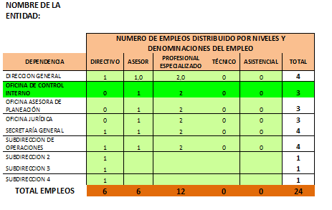
PASO 5
CARGAS DE TRABAJO

El estudio de cargas le permite a las entidades revisar el número de servidores públicos que necesita o que le sobran para determinar la planta de personal.

Las cargas de trabajo pueden entenderse como la cuantificación sistemática de las horas dedicadas por las personas en las actividades laborales, al interior de los procesos que se desarrollan en una entidad o empresa. Entonces, el estudio de las cargas de trabajo permite establecer el número correcto de funcionarios que requiere una entidad, por cada proceso y por cada dependencia, para cumplir con las funciones asignadas a una entidad.

En ese sentido, en el levantamiento de las cargas se identifican simultáneamente aquellos empleos que se requieren y los que no se requieren, teniendo en cuenta el perfil o la calidad de los empleos identificados como necesarios.

Las cargas trabajo se establecen a partir de las mediciones de los tiempos que demandan las actividades al interior de los procesos que se desarrollan en la entidad. Para calcular las cargas de trabajo es importante tener actualizado el manual de procesos y procedimientos, ya que ellos serán un insumo en el registro de los tiempos para los empleos previstos (según el perfil).

Una vez que se identifican los procesos, las actividades y los procedimientos, registra la frecuencia en que se repite cada actividad, así como el tiempo en el que se desarrolla cada una y así sucesivamente para cada proceso y dependencia. Para poder hacer un buen estudio de cargas de trabajo es necesario haber definido los perfiles de los empleos que desarrollaran las actividades. Finalmente, el acumulado de horas según el nivel del empleo determina la planta de personal por cada dependencia.

Procedimiento

· Se recomienda seguir los siguientes pasos para diligenciar la matriz de cargas de trabajo, así:
· Identificar el proceso de la organización de conformidad con el mapa de proceso de la entidad.

Columna 1. Procesos por dependencia (registrados por dependencia): Etapas secuenciales, orientadas a la consecución de un resultado. Está orientado al cumplimiento de un propósito o de una función.

Columna 2. Actividad: Es la suma de tareas, normalmente se agrupan en un procedimiento para facilitar su gestión. La secuencia ordenada de actividades da como resultado un proceso o un subproceso.

Columna 3. Procedimiento: Forma especificada para llevar a cabo una actividad o un proceso.

Columna 4. Nivel Jerárquico del Empleo: Corresponde a la jerarquía en que se encuentra enmarcado, la naturaleza de sus funciones, sus responsabilidades, y los requisitos exigidos para su desempeño y estos son: Directivo, Asesor, profesional, Técnico y Asistencial. Sin embargo, es necesario indicar que los empleos del nivel directivo no son objeto de levantamiento de las cargas de trabajo, ya que el número de directivos corresponde con las dependencias que se establecen en la norma de estructura de la entidad. En la pestaña “RESUMEN EMPLEOS ENTIDAD”, esta celda debe ser digitada con el propósito de que dichos empleos se registren en el cuadro final de empleos de la entidad.

Columna 5. Requisitos del procedimiento: Es el conjunto de conocimientos (estudio y experiencia) que se requieren para realizar la actividad o el procedimiento analizado. Deben corresponder con el perfil del empleo que se requiere para los procedimientos registrados.

Columna 6. Nivel y denominación del empleo: El nivel del empleo corresponde a la jerarquía, naturaleza de sus funciones, sus responsabilidades, y los requisitos exigidos para su desempeño y estos son: Directivo, Asesor, Profesional, Técnico y Asistencial. Se refiere al nombre del cargo específico de debe realizar una determinada labor. Es el nombre que está definido en la normatividad vigente para ese empleo (Decreto 2489 de 2006 y normas que lo modifiquen, adicionen o sustituyan).

Columna 7. Código: Es la identificación numérica asignada a los diferentes empleos dentro de los niveles establecidos en las normas.

Columna 8. Grado: Es el número de orden que indica la asignación básica mensual para cada denominación de empleo dentro de una escala progresiva de salarios, según la complejidad y responsabilidad inherente al ejercicio de sus funciones.

Columna 9. Propósito Principal del Empleo: Es la razón de ser del cargo y se redacta su contenido a través de un verbo + un objeto + una condición.

Columna 10. Cantidad o frecuencia: Número promedio de veces que realiza la misma tarea en el mes. Registro del número de veces que en promedio se repite la tarea en el mes o en un determinado período de tiempo.

Columna 11. Tiempo de trabajo por cada actividad o procedimiento (Tiempo estándar). El tiempo estándar es el tiempo que debe obtener un empleado experimentado al efectuar a ritmo normal un trabajo específico en condiciones bien determinadas y según métodos definidos.

Columna 12. Tiempo total en horas hombre en el mes de cada procedimiento distribuido por niveles y denominación del empleo: Multiplique la cantidad de veces que se repite el procedimiento en el mes (columna 5) por el tiempo estándar asignado al mismo (columna 6) y el resultado colóquelo en la casilla correspondiente al respectivo nivel y denominación del cargo.

Columna 13. Total promedio mes de horas hombre por Proceso/Etapa.

Para el cálculo del tiempo requerido en cada proceso: sume los tiempos totales de las actividades del respectivo proceso de las subcolumnas de la columna 7, y el total escríbalo en la columna 8 del formulario.

Total horas requeridas mes por nivel y denominación del empleo, según procesos: Es el Acumulado del número de horas por dependencia (Fila): (corresponde al total de horas de la columna del nivel jerárquico correspondiente.

Total personal requerido por nivel y denominación del empleo y total personal requerido en la dependencia. Acumulado del número de personas por dependencia (Fila): (corresponde al total de horas de la columna del nivel jerárquico correspondiente, dividido en 167 horas (horas/persona/mes), con el fin de establecer el número de personas que se requieren por nivel y por dependencia. El resultado estará expresado en número de personas o cargos.

Medición de Cargas de Trabajo por Dependencia - Formulario No. 1
DEPENDENCIA: OFICINA DE CONTROL INTERNO FECHA:

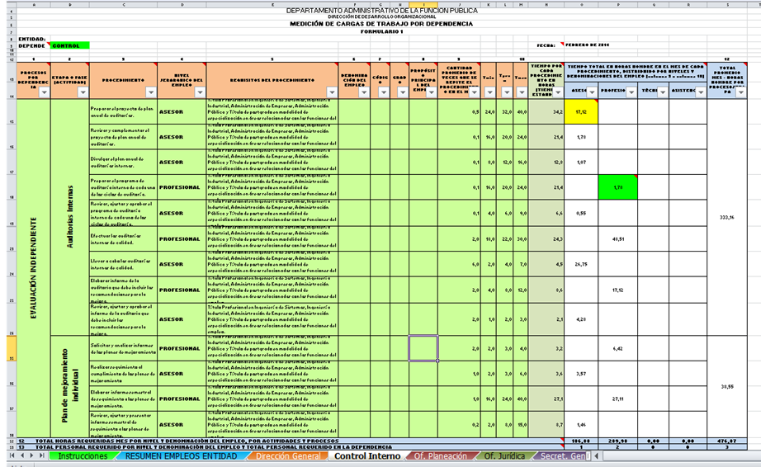

PERSONAL REQUERIDO PARA LA INSTITUCIÓN (consolidado) - FORMULARIO 2.

Corresponde al acumulado del número de cargos por dependencia y por nivel de la entidad.

